Vidzemes reģ. skolas II (A-R)
VALSTS KONKURSS Latvijas profesionālās ievirzes Vizuāli plastiskās mākslas izglītības programmas audzēkņiem, 2021./2022. mācību gads
Vidzemes reģiona skolu konkursa darbu vērtējums I (A-R). Vērtē Inga Šteimane (Mākslas stacija DUBULTI), Digna Gordijenko (PIKC Daugavpils Dizaina un mākslas vidusskola SAULES SKOLA), Baiba Guste (PIKC Nacionālā Mākslu vidusskolas Jaņa Rozentāla Mākslas skola).
Žūrija | Izglītības iestādes nosaukums | Konkursa darba nosaukums | Grupa | Konkursa darbi | Vērtējums 1. kritērijs: Izstādes koncepcijas izveide (pilnveidojams/ gandrīz labi/ labi/ izcili) | Vērtējums 2. kritērijs: Izstādes mākslinieciskā iecere (pilnveidojams/ gandrīz labi/ labi/ izcili) | Vērtējums 3. kritērijs: grafiskais noformējums (pilnveidojams/ gandrīz labi/ labi/ izcili)
Inga Šteimane (1. kritērijs); Digna Gordijenko (2., 3. kritērijs) | Aizkraukles Mākslas skola | Zilā ziema | 3 | 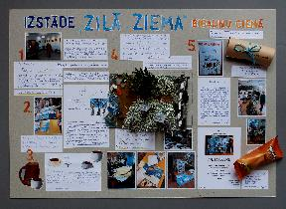 | Gandrīz labi. Radošs kolektīvs vienmēr ir fascinējošs, jo tas nozīmē, ka vienu ļoti svarīgu kultūras darbu šie cilvēki jau ir izdarījuši - iemācījušies cits citu uzklausīt, sadzirdēt un respektēt. Tas nemaz nav viegli! Izstādes ideja ir konsekventi dabas ainavā balstītā un tas ir labi. Bet atkal ir meklēts brīvdabas eksponēšanas veids gleznām, un tas ir problemātiski, sevišķi ziemā, kad sniegs un vējš var bojāt darbus. Sajukumu koncepcijā izraisa teikums, ka “pie jūras būtu jauki dzert karsto šokolādi un skatīties uz auksto ziemu”. Tas ir jauki! Bet mākslas darbu vērošanai vajadzīgs “pilns” laiks. Pēc tam var baudīt dzērienus. Ierosinājums neparastai izstādei: varbūt pārvērst mākslas faktā šo burvīgo nodarbi - šokolādes dzeršanu pie jūras? Izmantot apstākļus un iztēloties, kādu tehniku darbi šajos apstākļos būtu visatbilstošākie. | Labi. Izstādes idejai vai stilistikai atbilstoša kopējā projekta vizualizācija. Iecere skaidri aprakstīta, kas palīdz uztvert māksliniecisko ieceri. | Labi. Labi uztverama attēlu un teksta laukumu kompozīcija. Mazliet par daudz informācijas vienā planšetē.
Inga Šteimane (1. kritērijs); Digna Gordijenko (2., 3. kritērijs) | Aizkraukles Mākslas skola | Dzīvnieku dzīve | 1 | 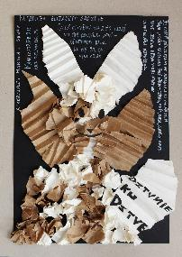 | Labi. Jauka izstāde par to, kas autorei svarīgs. Veidojot izstādi brīvā dabā, jāpadomā, kā eksponēt gleznas un citus tradicionālus mākslas veidus, lai darbus nesabojātu mitrums, dabas materiāli, karsta saule vai vējš. Gleznām ir labi muzejā, kur tām ir piemēroti apstākļi. Brīvdabas izstādēs ne tikai scenogrāfija (P.E.Gozītes konceptā - neparastās mājiņas no dabas materiāliem), bet paši darbi var būt no materiāla, kas labprāt uztras brīvā dabā. Tie var būt augi, akmeņi, ūdens un arī - pats cilvēks (performances, piemēram). | Gandrīz labi. Daļēji izmanto kolāžas/ asamblāžas tehnikas iespējas projekta vizualizācijā, kas tiek atainots izstādes plakāta veidā. | Gandrīz labi. Daļēji uztverama attēlu un teksta laukumu kompozīcija. Nav izcelts virsraksts, pārāk vienveidīgi izvietoti teksta laukumi.
Inga Šteimane (1. kritērijs); Digna Gordijenko (2., 3. kritērijs) | Aizkraukles Mākslas skola | Pazudusi | 1 | 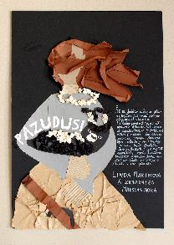 | Labi. Precīzi formulēta sajūta, kas izvēlēta kā izstādes stāsts - paslēpties. Pat, ja ierosmi devis literārs darbs, izstādes kuratoram ir jāpasaka, kāpēc viņš ir izvēlējies tieši šīs grāmatas tieši šo ideju. Tas būtu jāpapildina. Apgalvojums “cilvēkam ir vēlēšanās būt vienam” ir jāpaskaidro: vai tā ir personīga pieredze? Vai tā ir sabiedrības tendence un ja tā, kas to parāda (statistika, kāds novērojums utt.). Zinot, cik dažādas un neparastas ir laikmetīgās mākslas tehnikas, būtu labi, ja kurators komentētu, kāpēc izvēlas “gleznas un skulptūras”, bet neizvēlas citu tehniku mākslas darbus. Ir labi, ka definēta izstādes mērķauditorija, bet kuratoram ir jācenšas atrast pēc iespējas plašāku auditoriju, jo māksla savā būtībā ir atvērta. | Labi. Prasmīgs kolāžas/ asamblāžas tehnikas izmantojums projekta vizualizācijā, kas attainots izstādes plakātā, tomēr pietrūkst informācijas par izstādes iekārtojumu. | Labi. Labi uztverama attēlu un teksta laukumu kompozīcija.
Inga Šteimane (1. kritērijs); Digna Gordijenko (2., 3. kritērijs) | Aizkraukles Mākslas skola | Nedabiskas formas | 2 | 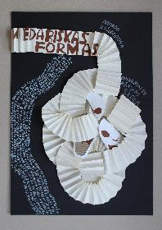 | Labi. Ļoti pozitīvi, ka izstāde top no personīgas pieredzes. Koncepcija balstās uz vērtīgāko, kas kuratoram var būt - ne tikai zināšanas, bet atskārsmes, atziņas. Koncepcija nevainojami attīstās līdz vietai, kur teikts, ka “Manā izstādē būtu vēl arī mūzika, tērpi un ēdiens”. Šajā brīdī saprotams, ka lieliskā ideja par figuratīvas mākslas un abstrakcijas apceri, salīdzinājumu nav vēl nobriedusi tik lielā mērā, lai pati kuratore to pilnībā novērtētu. Ir bijusi vēlme pievienot atraktivitāti. Kā redzams, imersīvā modes tendence ir ļoti ietekmīga un ielūkojusies arī šajā koncepcijā. Un tas ir labi - katram laikmetam ir kāda tendence. Taču kuratoram jāmācās koncentrēties uz savām labajām idejām, jo tās nevar izstāstīt neviens cits. | Labi. Prasmīgs kolāžas/ asamblāžas tehnikas izmantojums projekta vizualizācijā. Izstādes tēmas vēstījums atspogoļojas plakāta vizualizācijā. Skaidri uztverams izstādes ieceres (eksponētie darbi, ekspozīcijas iekārtojums, vide) attēlojums. | Izcili. Izteiksmīga, labi uztverama attēlu un teksta laukumu kompozīcija. Teicama darba kvalitāte.
Inga Šteimane (1. kritērijs); Digna Gordijenko (2., 3. kritērijs) | Alojas Mūzikas un mākslas skola | Iedvesmojošais logs | 1 | 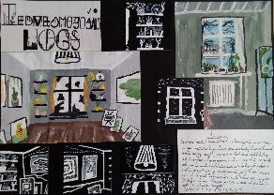 | Labi. Izcila ideja un sevišķi veiksmīga ir iecere izmantot logu abpusēji - aplūkot objektus pa logu gan no iekšpuses, gan ārpuses. Tas piešķir izstādei universālumu un inkluzivitāti - viss top iesaistīts, nav mākslīgu noteikumu, ka kaut kas uz ieceri neattiecas. Ainavu konstruē skatītājs savos priekšstatos un tas paredz bezgalīgu daudzveidību, kādā izstāde tiks uzlūkota. Koncepcijas izcilību pierāda tas, ka tā paredz arī skatītāju iekļaušanos ainavā - kā interjerā, tā eksterjerā. Ideja piemērojama un attīstāma laikmetīgās mākslas projektiem profesionālās institūcijās. Vizuālais pieteikums rāda, ka logs ir drīzāk motīvs, nevis formula (kā to varēja iztēloties, lasot tekstu). | Izcili. Mākslinieciski izteiksmīga, izstādes idejai un stilistikai atbilstoša kopējā projekta vizualizācija. Veiksmīgs mākslinieciskais risinājums, kas atklāj autora ieceri. | Izcili. Izcili un mērķtiecīgi organizēta tekstuālā informācija - tekstu hierarhija, burtveidolu izmantojums, salasāmība. Grafiski veiksmīgi un atraktīvi atrisināts izstādes nosaukums.
Inga Šteimane (1. kritērijs); Digna Gordijenko (2., 3. kritērijs) | Alojas Mūzikas un mākslas skola | Taureņu efekts | 1 | 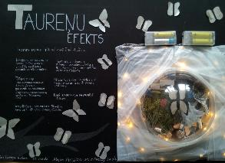 | Gandrīz labi. Izstādes veidošanai izvēlēta ekoloģiski un politiski aktuāla ideja un kā tāda viegli uztverama, jo tai ir radīts plašs konteksts. Ir labi raksturota izstādes scenogrāfija (labirints) un iespaids, kā ieceres autore vēlas iedarboties uz skatītāju (būt tikai ar sevi). Taču projekta aprakstā pietrūkst ziņu, kas būs izstādes materiāls jeb kas būs mākslas darbi, mākslas darbu autori. Vizuālais pieteikums. Teikums “Mani iedvesmoja pašreizējā situācija” un blakus esošā elektrificētā kolāža, iespējams, norāda, ka darbu autore būs projekta pieteicēja. Saprotams, ka mākslas darbos būs otrreiz izmantojami materiāli vai dabas materiāli. Piedāvātā izstādes ilustrācija ir liriska un vispārīga, derētu dažādām izstādēm, tāpēc būtu jāpadomā, kā arī sižeta un vēstījuma līmenī varētu runāt par globālo sasilšanu. | Labi. Izstādes idejai vai stilistikai atbilstoša kopējā projekta vizualizācija. Interesanta un aktuāla temas izvēle. | Labi. Labi uztverama attēlu un teksta laukumu kompozīcija
Inga Šteimane (1. kritērijs); Digna Gordijenko (2., 3. kritērijs) | Alojas Mūzikas un mākslas skola | Britu garspalvainais kaķis | 1 | 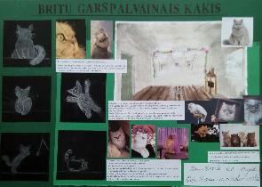 | Gandrīz labi. Laba ideja, jo personiski pamatota. Taču aprakstā trūkst saistības ar mākslu vai kultūru - aizmirsts norādīt vai nav plānots? Saistību ar mākslu vai kultūru nav grūti papildināt - zīmējumu, pašas radītu fotografiju vai pat radoša teksta veidā. Vizuālais pieteikums, iespējams, parāda, ka izstādē būs gan autores darināti zīmējumi, gan fotogrāfijas. Aprakstos tas nav minēts, tāpēc, lasot tekstu, rodas priekšstats, ka top dzīvnieku izstāde (Garets un vēl 4 kaķi). Tas būtu jāprecizē! Labi. | Labi. Skaidri uztverams izstādes ieceres ( ekspozīcijas iekārtojums, vide) attēlojums. Jādomā par informāciju nesošiem eksponātiem izstādē, lai kaķis nebūtu vienīgais eksponāts. | Labi. Labi uztverama attēlu un teksta laukumu kompozīcija. Vēl būtu jāpapildina ar izstādes vizuālo risinājumu atbilstoši izvēlētajai tēmai.
Inga Šteimane (1. kritērijs); Digna Gordijenko (2., 3. kritērijs) | Alūksnes Mākslas skola | Deportācija | 2 | 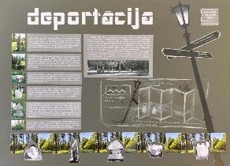 | Labi. Izstādes tēma ir aktuāla mūsdienu Latvijā - par mākslu publiskā telpā raisās strīdi, to pavada neizpratne. Sevišķi kritiski tiek vērtēta mūsdienu māksla. Izstādes iecere ir izstāstīt 2001. gadā uzstādīto un pēc divdesmit gadiem “deportēto” skulptūru stāstu. Tomēr būtu jāņem vērā, ka skulptūras ir labā profesionālā kvalitātē pārvietotas uz Saules dārzu pie Alūksnes, kur apkārt ir dabas vide un varbūt šīs tematiski brīvdomīgās skulptūras tajā uztveramas atbilstošāk nekā klasicisma parkā. Iespējams, izcila izstāde izveidotos, ja tiktu salīdzināti ieguvumi un zaudējumi katrā vietā. Tāda izstāde būtu vērtīgs kritiskā darba ieguldījums mākslas interpretācijā. Vizuālais pieteikums. Izvēlēts nepretenciozs informatīvu stendu noformējums atbilstoši telpām un iespējām. Ja materiāls ir kvalitatīvs, attēli labi, tad iespējams veidot izstādi bez ambiciozas scenogrāfijas. | Izcili. Skaidrs un izteiksmīgs izstādes ieceres (eksponētie darbi, ekspozīcija, vide) attēlojums. Izpētīta un aprakstīta tēma. Skaidrība izvēlē. | Izcili. Izteiksmīga, labi uztverama attēlu un teksta laukumu kompozīcija.Ļoti labs grafikas un vizuālā materiāla kompozicionālais risinājums.
Inga Šteimane (1. kritērijs); Digna Gordijenko (2., 3. kritērijs) | Alūksnes Mākslas skola | Skapis | 3 | 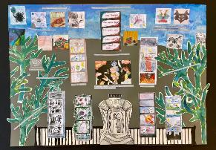 | Labi. Ļoti laba ideja. Autoru kolektīvam aktuālai tēmai (jauniešu skumjas, citādība, izaicinājumi) ir atrasts vēsturisks vizuāls pieturas punkts. Savukārt, brīvdabas izstāde ir liels izaicinājums kā jauniešiem, tā profesionāliem māksliniekiem, jo daba ir liela, spēcīga, dažkārt neprognozējama un spēj izkonkurēt cilvēka darinātos mākslas darbus. Ieceres pilnīgošanai būtu vērts izmantot izraudzīto Roršaha principu ne tikai attiecībā pret skatītājiem, bet septiņu autoru kopīgā darbā, lai parādītu arī autoru atšķirību. Vizuālais pieteikums. Labi, ka norādīts iedvesmas avots. Tomēr redzams, ka sākotnēji liesliskā ideja nav konceptuāli izstrādāta un nav noticis darbs pie konceptā atrodamo ideju vizuālas attīstīšanas. Ir brīvāka improvizācija par uztveri. | Gandrīz labi. Daļēji uztverams izstādes ieceres (eksponētie darbi, ekspozīcijas iekārtojums, vide) attēlojums. Grūti uztvert izstādes koncepciju un izstādes būtību. | Gandrīz labi. Daļēji uztverama attēlu un teksta laukumu kompozīcija.
Inga Šteimane (1. kritērijs); Digna Gordijenko (2., 3. kritērijs) | Alūksnes Mākslas skola | Zirgs skrien pļavā | 1 | 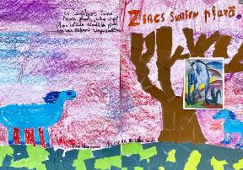 | Labi. Subjektīvi un emocionāli definēta izstādes iecere, vizionāra un ekspresīva, kas atbilst Franča Marka (Franz Marc, 1880-1916) ekspresionismam un simbolismam (ieceres iedvesmotājs). Lai izstāde būtu Marka garā, zilie zirgi pļavā pie ozola (autores izvēlēta vieta) būtu jāveido šīs izstādes autoram, kas nodrošinātu noskaņas īstenojumu. Ja piedalīsies skatītāji, izstādes raksturs mainītos uz atrakciju un joku parku. Autorei jāizvēlas. Vizuālais pieteikums sniedz lakonisku atbildi, ka autores iecere ir brīva interpretācija attāli no Franča Marka oriģināla. Šādā versijā skatītāju dalība izstādi neizjauks, bet būtu jāorganizē tehniskā puse - materiāli, uzstādīšana. | Labi. Izstādes idejai vai stilistikai atbilstoša kopējā projekta vizualizācija. Pietrūkst ekspozīcijas izvietojuma idejas skices. | Labi. Labi uztverama attēlu un teksta laukumu kompozīcija.
Inga Šteimane (1. kritērijs); Digna Gordijenko (2., 3. kritērijs) | Cesvaines Mūzikas un mākslas skola | Senās vāzes | 1 | 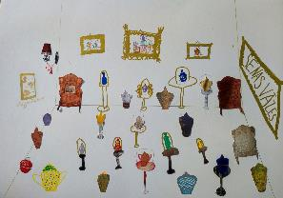 | Labi. Ļoti jauka ideja un sajūtams, ka autore seko tam, ko ir pamanījusi vidē - skaistas vāzes. Iecere var izvērsties par lielisku novadpētniecisku pasākumu un atbilstoši tehniski realizēta var būt vietēja mēroga notikums, kur daudzi iedzīvotāji ieraudzīs, kādas vāzes ir tuvā apkārtnē. Noteikti jāstiprina drošības risinājumi, lai vāzes nesaplīstu, kā arī, ja notiktu vāžu deponēums no iedzīvotājiem, būtu jālūdz jurista palīdzība par deponējuma akta veidošanu. Varbūt vislabāk šo ieceri realizēt kopā ar profeisonālu institūciju - vietējo muzeju. Labs, uzskatāms vizuālais pieteikums. Lai veicas! | Labi. Skaidri uztverams izstādes ieceres (eksponētie darbi, ekspozīcijas iekārtojums, vide) attēlojums. | Labi. Laba darba tehniskā kvalitāte. Izstādes nosaukuma kompozīciju un burtveidolu varētu vēl risināt.
Inga Šteimane (1. kritērijs); Digna Gordijenko (2., 3. kritērijs) | Cesvaines Mūzikas un mākslas skola | Skaistums debesīs | 1 | 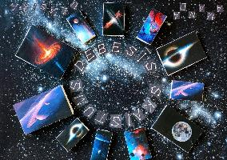 | Labi. Labs, personīgā izvēlē balstīts personālizstādes piedāvājums. Realizējams. Labu iespaidu rada emocionālā izstādes ievirze - atklāt skaistumu, par to stāstīt, radīt harmonisku vidi. Tehniski būtu jāpadomā, vai izdrukas būtu neieciešams veidot atsevišķis četrstūros. Varbūt piemērotāks nepārtraukts attēlu eksponēšanas veids. | Izcili. Vizuāli izteiksmīgs kolāžas/ asamblāžas tehnikas izmantojums projekta vizualizācijā. Izpētīta tēma un vizuāli pievilcīgs mākslinieciskais risinājums. | Izcili. Izteiksmīga, labi uztverama attēlu un teksta laukumu kompozīcija. Izteiksmes līdzekļu atbilstība izvēletanai tēmai.
Inga Šteimane (1. kritērijs); Digna Gordijenko (2., 3. kritērijs) | Cesvaines Mūzikas un mākslas skola | Tu esi tas, ko tu lieto | 2 | 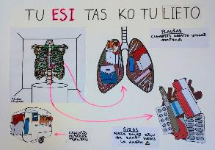 | Labi. Labs piedāvājums, kā māksliniecisku objektu izmantot sociāliem mērķiem - brīdināt par kaitīgām pārtikas industrijas un izklaides industrijas vielām. Skaidrs un saprotams ieceres apraksts, precīza mērķauditorija un projekta norises plānojums. Uzskatāms un precīzs vizuālais pieteikums. | Labi. Skaidri uztverams izstādes ieceres (eksponētie darbi, ekspozīcijas iekārtojums, vide) attēlojums. Sociāli aktuālas tēmas izvēle. | Labi. Labi uztverama attēlu un teksta laukumu kompozīcija, tomēr jāpievērš uzmanība kompozīcijas elementu izvietojumam.
Inga Šteimane (1. kritērijs); Digna Gordijenko (2., 3. kritērijs) | Cēsu pilsētas Mākslas skola | Suņubuss | 3 | 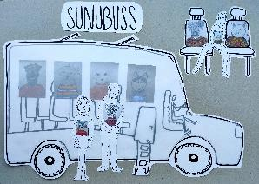 | Izcili. Fantastiska izstāde kādā fantastiski draudzīgā un laimīgā pilsētā. Labs sociāls vērojums, ka braukšana transportā ir vieta un laiks, kur iespējams kaut ko aplūkot (to jau aktīvi izmanto reklāmisti). Otrs vērojums, kas veido koncepciju - ka cilvēkiem pietrūkst viņu mīluļu. Nav saprotams, kāpēc koncepcijā bija vajadzīgs minēt Monu Lizu, taču tas nekas - mēs pat nezinām, vai ML ir portrets (varbūt - vispārināts tēls). Bet izstādes ideja par suņu, kaķu un citu mīluļu portretiem skolas autobusā ir lieliska un pilnībā realizējama. Lakonisks, precīzs vizuālais pieteikums. Lai veicas! | Izcili. Mākslinieciski izteiksmīga, izstādes idejai un stilistikai atbilstoša kopējā projekta vizualizācija. Veiksmīga tēmas izvēle un pamatojums. | Izcili. Izteiksmīga, labi uztverama attēlu un teksta laukumu kompozīcija. Veiksmīga grafikas un aplikācijas izmantošana.
Inga Šteimane (1. kritērijs); Digna Gordijenko (2., 3. kritērijs) | Cēsu pilsētas Mākslas skola | Purvītis purvā | 2 | 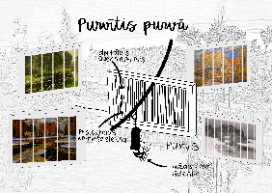 | Izcili. Lieliska ideja un laikmetīgs tehniskais risinājums imersīvai mākslas videi jaunā pakāpē - Purvīša gleznu projekcijas uz tā dēvētās digitālās ūdens sienas kā sava veida šķēršļu josla. Tas būtu dārgi, ar nopietniem ieguldījumiem drošības jautājumos, taču pilnībā realizējami. Asprātīga, veiksmīga Purvīša uzvārda interpretācija. Šādi jēgu savienojumi ir labi atradumi. Labs sociāls vērojums, ka aktīvie, zinātkārie cilvēki Latvijā daudz labprātāk staigā pa dabas takām, brauc ar laivām, bet nav tik ieinteresēti muzeju apmeklējumos. Jāpiebilst, ka mākslas kā tādas inovatīvie risinājumi nav izstādes uzmanības lokā, taču klasikas popularizēšana šādā veidā šķiet vajadzīga un jēgpilna. Labs vizuālais pieteikums - īsi un skaidri par galveno. Piebilde par valodu - pieteikumā ir teikums “gleznas projektējas uz strūklakas, kas karājas virs purva”, kuru nācās lasīt vairākkārt, lai saprastu, kas domāts. Pareizi būtu: “gleznu projekcijas” vai “gleznas projicējas” (projicēt - ar optisku ierīci iegūt (kā) attēlu uz ekrāna). Tāpat būtu jāprecizē, kas domāts ar “karājas virs purva”, jo zīmējums rāda Ogres digitālās ūdens sienas instalāciju, kas ir iestirpināta zemē. | Izcili. Skaidrs un izteiksmīgs izstādes ieceres (eksponētie darbi, ekspozīcija, vide) attēlojums. Interesants izstādes konceptuālais risinājums. | Izcili. Izteiksmīga, labi uztverama attēlu un teksta laukumu kompozīcija.
Inga Šteimane (1. kritērijs); Digna Gordijenko (2., 3. kritērijs) | Cēsu pilsētas Mākslas skola | Kūstoša sniega izstāde | 4 | 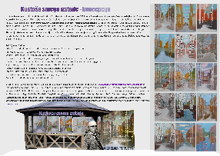 | Izcili. Lieliska ideja - veidot izstādi no Purvīša darbu interpretācijām, uzsverot viņa daudzreiz gleznoto kūstošo sniegu. Pilnībā realizējama un jēgpilna meistara 150. dzimšanas dienas gadā. Precīzi norādīti izstādes dalībnieki un izstādes materiāls. Būtu jāprecizē izstādes apstākļi. Doma par lapeni ir saistoša atklāšanas pasākumam, bet nav piemērota darbu eksponēšanai, sevišķi martā. Āra apstākļos var eksponēt izdrukas uz plastikāta (un arī tikai tad, ja nav sals), bet gleznojumus, ja negrib tos sabojāt - nevar. Ļoti labs vizuālais pieteikums. Ir apsveicami, ka eksponējamie darbi ir gatavi. Pieteikumā iekļauti dalībnieku Ilustrācijā lapene izskatās piemērota norises vieta, jo no jumta nekas nepil un vējš vai lietus netraucē. Lapenes ideja kā ekspozīcijas vieta varētu būt vienas dienas pasākumam. Ilgākam laikam būtu jāatrod vieta iekštelpā. | Labi. Skaidri uztverams izstādes ieceres (eksponētie darbi, ekspozīcijas iekārtojums, vide) attēlojums un idejas skaidrojums. | Labi. Labi uztverama tekstuālā informācija - tekstu hierarhija, burtveidolu izmantojums,salasāmība (atbilstoši vecumposmam).
Inga Šteimane (1. kritērijs); Digna Gordijenko (2., 3. kritērijs) | Cēsu pilsētas Mākslas skola | Krāsaino murgu stāsti Cēsīs | 3 | 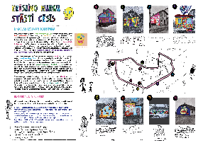 | Izcili. Viens no labākajiem piedāvājumiem konkursā - aplikācija Cēsu pilsētvidei ar virtuāliem murāļiem. Lieliski formulēta iecere, atsauce uz aktuālu sociālo kontekstu - cilvēki Latvijā patiešām nav sagatavoti laikmetīgās mākslas izpausmēm. Reālistisks tehniskais risinājums. Rūpes par savu pilsētvidi. Tematiski atbilstoša izvēle, jo krāsainība un brīvas, abstraktas vai daļēji stilizētas formas ir piemērotas pilsētvidei un draudzīgas ar apkārtni. Par ko būtu vērts padomāt koncepcijā - vārds “murgi” pieteikumā skan jautri, izaicinoši, jo šausmenes ir izklaide pusaudžiem, bet pilsētā dzīvo visu paaudžu cilvēki un, iespējams, kādam ar murgiem ir ļoti slikta vai pat klīniska pieredze. Ja esam publiskā telpā, mums jābūt empātiskiem. Nemainot ieceres būtību, bet tikai pārdefinējot virsrakstu, var panākt iekļaujošāku, laipnāku piedāvājumu. | Izcili. Mākslinieciski izteiksmīga, izstādes idejai un stilistikai atbilstoša kopējā projekta vizualizācija. Veiksmīga tēmas izvēle un pamatojums. | Izcili. Izteiksmīga, labi uztverama attēlu un teksta laukumu kompozīcija. Veiksmīga drafikas un aplikācijas izmantošana.
Inga Šteimane (1. kritērijs); Digna Gordijenko (2., 3. kritērijs) | Ērgļu Mākslas un mūzikas skola | Atpūta kokā | 3 | 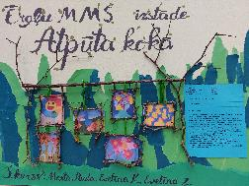 | Gandrīz labi. Ir uzsvērts darbu iedvesmas avots, eksponēšanas veids un noformējums, bet nav dots izstādes darbu tematiskais raksturojums. Pat, ja tas ir brīvs, būtu jānorāda. Daudzviet šajā konkursā esmu minējusi riskus ar āra eksponēšanu - brīvdabai piemēroti specifiski materiāli, bet ne klasiskas tehnikas uz audekla, papīra. Tas būtu jāprecizē. Vizuālais pieteikums rāda jautru noskaņu un īpatnējus darbu rāmjus, taču līdzīgi kā teksts liek uzdot jautājumus par darbu tehnikām un materiāliem, kas izstādes veidošanas procesā ir svarīgi. Tāpat brīvdabas projektos ļoti svarīga ir apmeklētāju drošība. | Labi. Prasmīgs kolāžas/ asamblāžas tehnikas izmantojums projekta vizualizācijā | Labi. Labi uztverama attēlu un teksta laukumu kompozīcija. Jāpadomā, kādā veidā darbi tiks stiprināti, saudzējot kokus.
Inga Šteimane (1. kritērijs); Digna Gordijenko (2., 3. kritērijs) | Ērgļu Mākslas un mūzikas skola | Koku rotājumi | 3 | 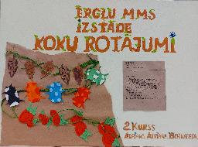 | Labi. Vienkārša ideja - izrotāt kokus. Realizējama, tāpēc laba. Saistība ar Purvīti un sižetiski ieraudzīta līdzība - poētiska pasaules uzskata īstenojums izstādes ietvaros. Būtu jāattīsta tehniskā risinājuma daļa - koku izrotāšanai vajadzēs piesaistīt profesionālu tehniku un saskaņojumus ar koku īpašniekiem. Izstādes producēšana var izrādīties sarežģītāka nekā sākumā šķitis. | Labi. Izstādes idejai vai stilistikai atbilstoša kopējā projekta vizualizācija. Labi vizualizēti paši rotājumi, bet mazliet pietrūkst koka ilustrācijas darbā, jo redzama tikai stumbra daļa. Jautājums, uz ko tiek likts akcents – koku kā eksponātu vai veidotajiem rotājumiem? | Labi. Labi uztverama tekstuālā informācija - tekstu hierarhija, burtveidolu izmantojums, salasāmība. Labs burtu un izvēlētās tēmas risinājums.
Inga Šteimane (1. kritērijs); Digna Gordijenko (2., 3. kritērijs) | Gaujienas mūzikas un mākslas skola | Strīpainie raksti | 3 | 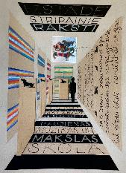 | Labi. Tradicionālo vērtību interpretācijai ir izvēlēti suņu “mētelīši”, kas sasaista etnogrāfisku mantojumu un mūsdienu mājturību, kur rūpes par mājas mīluli vieno visu ģimeni. Atraktīvs veids, kā iesaistīt tradicionālo mūsdienu pasaulē un atrast tam neformālu pielietojumu. Izstāde labi piemērota telpai un tajā būs iespējams pilnvērtīgi iepazīties ar visiem eksponātiem. Lai izstādes pieteikums būtu pabeigts, būtu jānorāda, kā tiek izvēlēti izstādes darbu autori (uzaicināti, konkurss, iesūtīti utt.) | Labi. Skaidri uztverams izstādes ieceres (eksponētie darbi, ekspozīcijas iekārtojums, vide) attēlojums. | Labi. Labi uztverama tekstuālā informācija - tekstu hierarhija, burtveidolu izmantojums, salasāmība (atbilstoši vecumposmam). Pārdomāts telpas garafiskais risinājums.
Inga Šteimane (1. kritērijs); Digna Gordijenko (2., 3. kritērijs) | Gaujienas mūzikas un mākslas skola | Noķert ēnu | 3 | 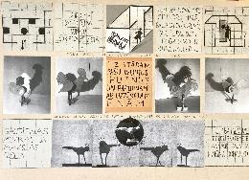 | Labi. Pozitīvi ir tas, ka izstādi iecerēts izvietot publiskā vietā. Tas gan prasītu budžetu - izstādes pieteikumā tam nav pievērsta uzmanība. Izstāde, ja tā tehniski funkcionē, varētu radīt jauku noskaņu mazpilsētas pilsētvidē un atgādināt, ka vienkāršas spēles ar ēnām ir tradicionāls mantojums no senatnes, kad cilvēki skalu gaismā rādīja “leļļu teātri”. Vizuālais pieteikums ir saprotams un uztverams. Lai veicas! | Labi. Skaidri uztverams izstādes ieceres (eksponētie darbi, ekspozīcijas iekārtojums, vide) attēlojums. | Labi. Labi uztverama attēlu un teksta laukumu kompozīcija. Būtu jādomā par apgaismojumu ekspozīcijā un tēmas pamatojumu, kāpēc dzīvnieku ēnas.
Inga Šteimane (1. kritērijs); Digna Gordijenko (2., 3. kritērijs) | Gulbenes Mākslas skola | Cilindru re-animācija | 3 | 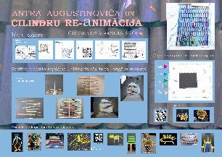 | Izcili. Ir iepazīti konkrēti Latvijas autora tehniskie paņēmieni un ideja par otrreiz izmantojamiem materiāliem. Izstāde ļauj piedalīties dažādiem autoriem, bet dod skaidrus norādījumus par nepieciešamību izmantot cilindriskas formas. Labs nosaukums ar āķīgu daudznozīmību gan dalībniekiem, gan skatītājiem. Saprotams, uzskatāms vizuālais piedāvājums. Lieliski, ka koncepcijā ir publisko pasākumu programma - tas piešķir izstādei daudz lielākas iespējas ieinteresēt skatītājus. | Izcili. Skaidrs un izteiksmīgs izstādes ieceres (eksponētie darbi, ekspozīcija, vide) attēlojums. Veiksmīga tēmas izvēle un izstādes koncepcijas risinājums. | Izcili. Izteiksmīga, labi uztverama attēlu un teksta laukumu kompozīcija, grafiskais un tekstuālais planšetes risinājums.
Inga Šteimane (1. kritērijs); Digna Gordijenko (2., 3. kritērijs) | Gulbenes Mākslas skola | Pasaule ar dabu | 1 | 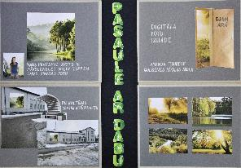 | Labi. Ideja ar lielformāta projekcijām bieži saista māksliniekus un nu jau arī reklāmas tehnoloģijas ir piemērojušās šādām ekspozīcijām. Koncepcija ir lieliska, taču, ja tehniski izvēlēts tiek projektors, tad jārēķinās, ka gaišajā diennakts laikā attēli būs bāli. Varbūt projekts domāts ziemas periodam, bet varbūt ir vērts organizēt LED ekrānu izplatītāju atbalstu. Tātad, tehniski daudz darāmā vēl priekšā. Vizuāli saprotams pieteikums. Bet iespējams, ka projektu var attīstīt arī tematiski un periodiski piedāvāt dažādas izstādes. Lieliska doma par pulcēšanās vietu šīs ekspozīcijas tuvumā. | Labi. Izstādes idejai vai stilistikai atbilstoša kopējā projekta vizualizācija. | Gandrīz labi. Daļēji uztverama tekstuālā informācija - tekstu hierarhija, burtveidolu izmantojums,salasāmība (atbilstoši vecumposmam).
Inga Šteimane (1. kritērijs); Digna Gordijenko (2., 3. kritērijs) | Gulbenes Mākslas skola | Akmens skulptūra | 1 | 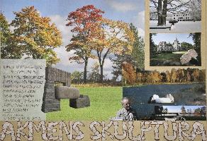 | Labi. Ideja par akmens skulptūrām pie Stāmerienas pils ir klasisks veids, kā mūsdienās tiek apdzīvoti seni parki. Taču ir vērts iepazīties ar, piemēram, Alūksnes pieredzi, kur modernas akmens skulptūras nesen tika pārceltas no muižas parka uz citu brīvdabas vietu, jo tika lemts par vēsturiskā parka atjaunošanu. Publiskā telpa ir sarežģīta vieta, kur realizēt ilgtermiņa idejas, šajā procesā ir daudz saskaņojumu, balsojumu, sabiedriskās aptaujas. Ļoti pārliecinošs vizuālais pieteikums, kas parāda, ka izvēlētā autora akmens formas patiešām labi iekļautos iecerētajā vietā. | Labi. Izstādes idejai vai stilistikai atbilstoša kopējā projekta vizualizācija. Skaidra mākslinieciskā ideja. | Labi. Labi uztverama attēlu un teksta laukumu kompozīcija.
Inga Šteimane (1. kritērijs); Digna Gordijenko (2., 3. kritērijs) | Gulbenes Mākslas skola | Naruto un Kurama | 1 | 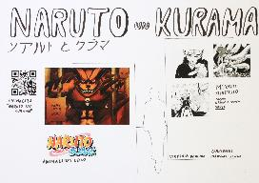 | Gandrīz labi. Ir ļoti labi, ka autore definē, kas viņai patīk mākslā. Taču izstādes pieteikumā nav skaidrs, vai darbi būs populārā Japānas mākslinieka reprodukcijas vai autores interpretācijas. Tas būtu svarīgi. Pozitīvi ir publiskās programmas piesaiste un ieplānotā zoom saruna ar Japānas mākslinieku. Tāpat būtu vērts attīstīt pieteikumā informāciju par mangas kultūru, lai tiem skatītājiem, kuri dzīvo citādā informatīvā telpā, būtu konteksts. | Gandrīz labi. Daļēji izstrādāta kopējā projekta vizualizācija atbilstoši izstādes idejai vai stilistikai. | Labi. Labi uztverama attēlu un teksta laukumu kompozīcija. Labas kvalitātes grafiskās kompozīcijas.
Inga Šteimane (1. kritērijs); Baiba Guste (2., 3. kritērijs) | Gulbenes Mākslas skola | Maģiskās sēnes | 1 | 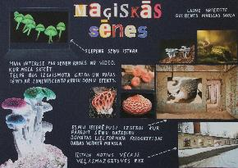 | Gandrīz labi. Skaidri formulēta ideja par autores personālizstādi un labi atrasta vieta pilsētvidē, kas padarītu šo pamesto ēku pievilcīgāku. Sēņu motīvs fotogrāfijās prasītu saturisku kontekstu, lai šis popkultūras elements tiktu skaidri nošķirts no psihotropo vielu industrijas, kas ir krimināla parādība. Sēņu psihodēliskā vizualitāte būtu precīzi jānošķir no bioloģiskās. Tas nav viegls uzdevums. | Labi. Skaidri uztverams izstādes ieceres attēlojums, bet nav saprotams,kas būs fotogrāfiju autors/i. Prasmīgs kolāžas izmantojums projekta vizualizācijā, bet pietrūkst informācija par fotogrāfiju autoru/autoriem. | Labi. Labi uztverama attēlu un teksta laukumu kompozīcija, veiksmīgi izvēlēti sēņu krāsianie foto, kas planšeti un izstādes ideju padara saistošu un interesantu.
Inga Šteimane (1. kritērijs); Baiba Guste (2., 3. kritērijs) | Jaunpiebalgas Mūzikas un mākslas skola | Spēlēsim BURTOS! | 3 | 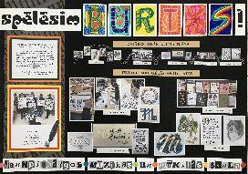 | Izcili. Precīzi definēta ideja un izstādes pavadošie pasākumi. Projekts piedāvā pilnu publisko pasākumu komplektu un izsmeļoši iepazīstina gan ar kaligrāfijas specifiskajām iespējām, gan ar mākslas skolas audzēkņu veikumu. Pozitīvi, ka darbnīcās tiks iesaistīti apmeklētāji un popularizēta kaligrāfijas ideja. Vienkāršs, bet pārskatāms un sistematizēts vizuālais pieteikums. | Labi. Skaidri uztverams izstādes ieceres attēlojums, bet nav izprotams kāpēc plāns un aktivitātes atkārtojas, bet aktivitātēs nav instalācijas. Prasmīgs kolāžas tehnikas izmantojums projekta vizualizācijā, bet izstādes idejas paušanai gribētos stilistiski vienotāku kopējā projekta vizualizāciju. | Labi. Labi uztverama tekstuālā informācija. Labi uztverama attēlu un teksta laukumu kompozīcija, bet tā, kā attēli ir tik "aktīvi", tad to izkārtojums varēja būt vienkāršāks,kompaktākts.
Inga Šteimane (1. kritērijs); Baiba Guste (2., 3. kritērijs) | Jaunpiebalgas Mūzikas un mākslas skola | Kārlis Miesnieks. Pagātnes skatā | 3 | 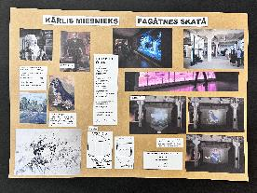 | Labi. Izstāde pārliecinoši popularizē novadnieka Kārļa Miesnieka daiļradi, veidojot projektu, kurā tiek rādīti mākslinieka darbi digitālās projekcijās. Pozitīvi, ka izvēlēts Cēsu mākslas festivāls kā institucionāls sadarbības partneris. Projektā būtu jāattīsta informatīvie pavadmateriāli - kas tiks stāstīts par mākslinieku, kā tiks interpretēti viņa darbi. Varbūt ir vērts padomāt par tematisku grupēšanu, lai palīdzētu skatītājam uztvert daudzos Kārļa Miesnieka darbu attēlus. Vizuālais pieteikums ir vienkāršs, bet atbilstošs projekta iecerei. | Gandrīz labi. Daļēji uztverams izstādes ieceres attēlojums. Neprecīzi norādīts, kas būs redams izstādē: aprakstā ir ,ka būs redzamas 20 gleznas, bet pēc attēliem var spriest,ka tās ir gleznu vizualizācijas. Arī telpu vieta (adrese) nav norādīta, jo Cēsu mākslas festivāls norinās vairākās vietās. | Labi. Labi uztverama attēlu un teksta laukumu kompozīcija, varēja būt precīzāka attēlu izvēle, jo, ja izstādē būs gleznas, tad kāpēc ir planšetē ir arī zīmējums?
Inga Šteimane (1. kritērijs); Baiba Guste (2., 3. kritērijs) | Jaunpiebalgas Mūzikas un mākslas skola | 11 mūzikas skaņas | 3 | 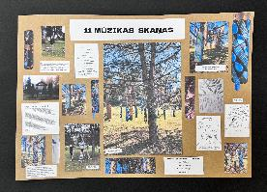 | Labi. Projekts jau daļēji realizēts (apgleznojumi) un, cik saprotams, tas būtu eksponējams. Lieliska ir piesaiste skolai veltītajiem skaņdarbiem. Būtu jāatrisina, kā sasaucas vēja zvanu radītās skaņas ar skaņdarbiem, kuru iespaidā zvani apgleznoti. Tas būtu sarežģīti, taču ir iespējams atrast kādu konceptuālu savienojumu. Tad projekts būtu patiešām izcils. Projekta vizuālais pieteikums pārliecina, ka projekts ir balstīts esošā praksē, turpina reāli darīto mākslas nodarbībās. Tas ir apsveicami. | Labi. Skaidri uztverams izstādes ieceres (eksponētie darbi, ekspozīcijas iekārtojums, vide) attēlojums, bet pietrūkst izklāsts par pielietojamiem materiaāliem no kā veidoti mākslas darbi (caurules). Prasmīgs kolāžas tehnikas izmantojums projekta vizualizācijā. | Labi. Labi uztverama attēlu un teksta laukumu kompozīcija, bet visi attēli varēja būt vienādi taisni pielīmēti.
Inga Šteimane (1. kritērijs); Baiba Guste (2., 3. kritērijs) | Jāņa Zirņa Staiceles Mūzikas un mākslas skola | Ēnas | 2 | 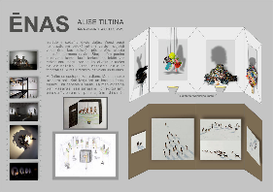 | Gandrīz labi. Projektā ir pievērsta liela uzmanība izstādes objektu tehniskajam izskaidrojumam, taču būtu jāprecizē, kāpēc autore vēlas veidot šādu izstādi. Kāpēc ēnas ir svarīgas? Vai ēna ir optiska vai simboliska šajā projektā? Ko īsti nozīmē tas, ka priekšmetu ēnas izskatīsies pēc cilvēka figūras vai ķermeņa daļām? Kādā veidā šī izstāde liks mums domāt par evolūciju, kas minēta konceptā? Bieži vien radošās darbības sākumposmā ir vēlme ņemt pārāk plašas tēmas un par tām runāt izstādēs. Pieredze māca precizēt un sašaurināt tēmu, lai tās izvērsums būtu pamatots gan koncepcijā, gan tēlos. | Izcili. Skaidrs un izteiksmīgs izstādes ieceres attēlojums. Vizuāli izteiksmīgs kolāžas tehnikas izmantojums projekta vizualizācijā. | Izcili. Izteiksmīga, labi uztverama attēlu un teksta laukumu kompozīcija. Izcila darba tehniskā kvalitāte.
Inga Šteimane (1. kritērijs); Baiba Guste (2., 3. kritērijs) | Jāņa Zirņa Staiceles Mūzikas un mākslas skola | Pasaule-Nepasaule | 1 | 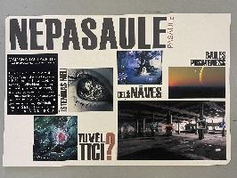 | Labi. Izstāde piedāvā grimt fantāzijās un pasaules bezgalības apcerēs. Izstādes autore veido personālizstādi un piedāvā savu pasaules redzējumu. Labi izvēlēta vieta, atbilstošs plašums un neapdzīvotība. Lai projekts labāk komunicētu ar skatītāju, autorei būtu vairāk jāatklāj, kā tieši viņas domas raisās, kā rodas tēli, par pasauli fantazējot. Vairāk atklājot, kāda ir pasaule, kas ieraugāma autores fantāzijās, būs iespējams atrast domubiedrus, apspriest pasauli, salīdzināt vīzijas, kas kopumā ir universāls kultūras pamats. Labs vizuālais pieteikums - skaidri un informējoši. | Labi. Skaidri uztverams izstādes ieceres attēlojums. Prasmīgs kolāžas tehnikas izmantojums projekta vizualizācijā. Izstādes idejas izklāstam pietrūkst mākslas darbu apraksts - vai tie autores darbi, vai tās ir fotogrāfijas? | Labi. Labi uztverama attēlu un teksta laukumu kompozīcija. Laba darba tehniskā kvalitāte.
Inga Šteimane (1. kritērijs); Baiba Guste (2., 3. kritērijs) | Jāņa Zirņa Staiceles Mūzikas un mākslas skola | Vēl visu var paspēt | 1 | 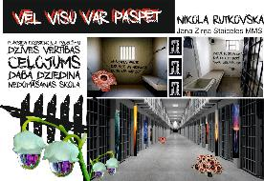 | Labi. Projekts ar misijas apziņu un ieguldījumu ieslodzījuma vietu vides humanizēšanā. Projekta mērķi tiek definēti no ideālistiskām pozīcijām, tas ir labi, taču pieredze rāda, ka risināt krimināla rakstura problēmas sabiedrībā nav viegli. Bet katrā ziņā projekts demonstrē gatavību runāt par šīm problēmām, neizlikties, ka tādu nav. Tas ir pozitīvi. Attiecības ar likumu katrs cilvēks risina visu dzīvi un tādā ziņā šis projekts ir vispārīgāks atgādinājums par pasauli kā vietu, kur katrs izvēlas, kādu dzīvi realizēs. Būtu jāanalizē tās nianses (piemēram, vieglprātīgi sasniedzamo rezultātu solījumi), kas projektu varētu padarīt par eksotiku, ko radītu pieredzes trūkums attiecībā uz kriminālās pasaules realitāti. | Gandrīz labi. Daļēji uztverams izstādes ieceres attēlojums.Projekta vizualizācijā nav izprotams mākslas veids, ka tās būs fotogrāfijas un plakāti (vizuālizācijā izskatās pēc graffiti), nav norādīta eksponēšanas vieta. | Labi. Labi uztverama tekstuālā informācija - tekstu hierarhija, burtveidolu izmantojums, salasāmība, bet nav precīzi saprotams darbu eksponēšanas veids.
Inga Šteimane (1. kritērijs); Baiba Guste (2., 3. kritērijs) | Kārļa Kažociņa Madlienas Mūzikas un mākslas skola | Tumšie ūdeņi | 2 | 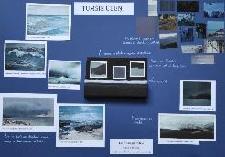 | Gandrīz labi. Izstādes koncepcija dod priekšstatu, kā radusies ideja, kas fascinē. Būtu precīzāk jādefinē, kā radīsies izstādes darbi - vai tie tiks izdrukāti vai uzgleznoti no V. Johansona stopkadriem. Šis projekts iekļauj arī autortiesību aspektu, kas pieteikumā nav atrunāts. Ir iecerēta plaša, vispārināta tēma par pasaules izjūtu. Būtu vērts precizēt, kādas izjūtas ir svarīgas tieši autorei. Izstādes noformējums ar lampiņām var nedot iecerēto dramatisko vispārinājumu tāpat kā vēsā telpa un ventilators. Jo mazāk aksesuāru, jo labāk. | Gandrīz labi. Daļēji uztverams izstādes ieceres attēlojums, nav izprotams kuri darbi būs būs izstādē, kā eksponēti, vai arī pašas autores darbi tur būs? | Labi. Labi uztverama tekstuālā informācija, attēlu un teksta laukumu kompozīcij;a vēlams būtu, ka darbi būtu izlikti precīzāk un taisnāk. Laba darba tehniskā kvalitāte.
Inga Šteimane (1. kritērijs); Baiba Guste (2., 3. kritērijs) | Kārļa Kažociņa Madlienas Mūzikas un mākslas skola | Nature's colors | 1 | 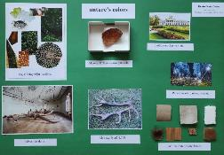 | Pilnveidojams. Manuprāt, iedvesmas avots nav pietiekami izstudēts, jo Živlina Landzberga darbs “Crown off” nav stāsts par dabu. Tas drīzāk ir simbolisks, filosofisks stāsts par vērtību maiņu. Par transformācijām kultūrā. Pat, ja autore nolēmusi izmantot darba metaforai izmantojamo redzamo tēlu, tas būtu jāpaskaidro, kāpēc notikusi šāda izvēle. Pieteikumā būtu arī jāprecizē mākslas darbi, kas veidos izstādi. Tāpat izstādes pasākumi būtu jāprecizē atbilstoši precizētajai koncepcijai. | Gandrīz labi. Daļēji uztverams izstādes iecere, nav izprotams ekspozīcijas iekārtojums. Prasmīgs kolāžas tehnikas izmantojums projekta vizualizācijā. | Labi. Labi uztverama tekstuālā informācija un labi uztverama attēlu un teksta laukumu kompozīcija. Laba darba tehniskā kvalitāte.
Inga Šteimane (1. kritērijs); Baiba Guste (2., 3. kritērijs) | Kārļa Kažociņa Madlienas Mūzikas un mākslas skola | Punktainā pasaule | 1 | 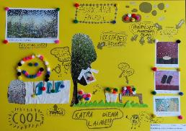 | Labi. Precīzi aprakstīta ideja par personālizstādi, ko iedvesmojis konkrēts Latvijas autors un viņa darbi. Atrasts atbilstošs risinājums brīvdabas izstādei, kas ir realizējams (izdrukas, t-krekli). Mazliet naiva šķiet izstādes ieeja caur “tuneli”, taču, iespējams, ka scenogrāfiskais risinājums patiešām dos vēlamo optisko efektu. Ideja par izstādi ābeļdarzos šķiet romantiska un aizraujoša - patvēruma, laimīgās vietas konstrukcija. Iespējams, arī bēgšana no problēmām. To pazīstam visi. | Labi. Skaidri uztverams izstādes ieceres attēlojums, bet precīzāk varēja būt attēlots ekspozīcijas iekārtojums un vide. Prasmīgs kolāžas tehnikas izmantojums projekta vizualizācijā. Izstādes idejai vai stilistikai atbilstoša kopējā projekta vizualizācija. | Izcili. Izcili un mērķtiecīgi organizēta tekstuālā informācija. Radoša pieeja, atbilstošs Izstādes idejai. Izcila darba tehniskā kvalitāte.
Inga Šteimane (1. kritērijs); Baiba Guste (2., 3. kritērijs) | Krimuldas Mūzikas un mākslas skola | Lielpilsēta | 3 | 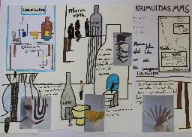 | Gandrīz labi. Ir dažās precīzas norādes koncepcijā, kas ļauj saprast, ka projekta autors izprot kuratora darbu un konceptuāla projekta veidošanos. Taču no projekta pieteikuma nav saprotams, kā visi izstādes objekti rodas - vai tie ir dabā eksistējoši, atrasti, vai speciāli izveidoti? Tāpat nav skaidrības par projekta autoriem - kas veidos mākslas darbus. Tas būtu jāprecizē projekta aprakstā. Vizuālais pieteikums palīdz saprast iespējamo objektu interpretāciju, taču līdzīgi kā teksts nedod priekšstatu, kā objekti izstādē nonāks. | Gandrīz labi. Daļēji uztverama izstādes iecere, jo nav izprotams ko tā vēstī un nav izprotams, ka darbi būs arī pilsētā. | Labi. Labi uztverama tekstuālā informācija. Interesanti salikta un labi uztverama attēlu un teksta laukumu kompozīcija.Laba darba tehniskā kvalitāte.
Inga Šteimane (1. kritērijs); Baiba Guste (2., 3. kritērijs) | Krimuldas Mūzikas un mākslas skola | Ribit | 1 | 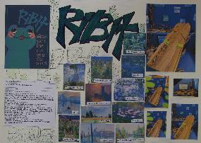 | Pilnveidojams. Ir labi operēt ar paradoksiem izstādes auditorijas aprakstā (tās būs vardes), taču izstādes darbu autori ir palikuši nedefinēti. Kas veidos Monē iedvesmotās gleznas? Kā šīs gleznas tiks adresētas vispasaules varžu sabiedrībai? Kāpēc vardēm domātā izstāde jābūvē telpā divos stāvos no kokmateriāliem? Ironija un paradokss ir lieliski mākslas izstādes instrumenti, bet ar tiem jāstrādā konsekventi. | Gandrīz labi. Daļēji uztverams izstādes iecere, nav izprotams kāpēc būs eksponēti kokmateriāli un vai būs saprotama vardes loma šajā ekspozīcijā. | Labi. Labi uztverama attēlu un teksta laukumu kompozīcija, bet kolāža varēja tikt izveidota precīzāk, kārtīgāk.
Inga Šteimane (1. kritērijs); Baiba Guste (2., 3. kritērijs) | Krimuldas Mūzikas un mākslas skola | Sajūtas | 2 | 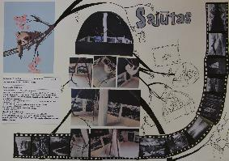 | Pilnveidojams. Līdzīgi kā “Ribit” arī šī izstāde operē ar paradoksiem koncepcijā, taču nekonsekventi. Pašlaik ironija pavēršas pret pašiem autoriem, jo nav saprotams 1) kā radīsies izstādes darbi - kādi autori tos radīs; 2) kāda ir autoru saistība ar sliņķiem un vispār - melnbaltās fotogrāfijas saistība ar sliņķu redzi. Koncepcijas autori ir pieņēmuši stilu ar jokiem iekšējai lietošanai, kas publiskā telpā tomēr nav saprotami, tāpēc grūti komunicēt arī ar izstādes ieceri. | Labi. Skaidri uztverams izstādes ieceres attēlojums, bet nav izprotams kā dzīvnieki jutīsies un "sadarbosies" ar izstādes eksponātiem un skatītājiem. Prasmīgs kolāžas tehnikas izmantojums projekta vizualizācijā. | Labi. Labi uztverama tekstuālā informācija un attēlu izvietojums. Laba darba tehniskā kvalitāte, tikai varēja būt precīzāks, kārtīgāks attēlu izvietojums.
Inga Šteimane (1. kritērijs); Baiba Guste (2., 3. kritērijs) | Krimuldas Mūzikas un mākslas skola | Šausmu brauciens | 3 | 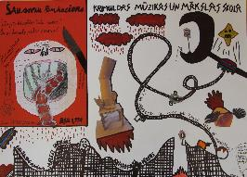 | Labi. Ir izvēlēts provokatīvs stils izstādes pieteikumā, taču var saprast, ka mākslinieki tiks aicināti ar darbiem, kas ir “šausmīgi” izstādes veidotāju izpratnē. Tā ir konsekvence. Pieteikums izraisa interesi - katram taču gribas pārliecināties, vai solītās šausmas patiešām būs redzamas, sajūtamas. Izstādes tēlam atbilstošs pieteikums - galvenokārt kā vīzijas, kā atmosfēras attēlojums. Izstādes brīvdabas formāts ir sarežģīts. Tas mazliet mazina ticību simtprocentīgai veiksmei. | Gandrīz labi. Daļēji uztverama izstādes iecere, nav izprotams kādi būs mākslinieki, viņu darbi. Izstrādāta kopējā projekta vizualizācija atbilstost izstādes idejai vai stilistikai. | Labi. Labi uztverama attēlu un teksta laukumu kompozīcija, kas rada iespējamo izstādes emocionālo sajūtu kopumu. Laba darba tehniskā kvalitāte.
Inga Šteimane (1. kritērijs); Baiba Guste (2., 3. kritērijs) | Limbažu Mūzikas un mākslas skola | Kosmosa nakts pastaiga | 1 | 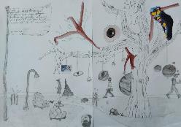 | Gandrīz labi. Ir precīzi definēts, kas no pasaules autoram šķiet aizraujošs un ka tas būtu izstādes vērts. Ir norādīts, ka būs izlikta autora glezna, taču par vizuālajā pieteikumā citiem redzamajiem objektiem zinu nav - var nojaust, ka autors veidos lielāku instalāciju “kosmiskās noskaņās”. Lai izstādes darbs ritētu raiti, koncepcijas un producēšanas priekšdarbi ir jāveic precīzi, lai izvairītos no nepatīkamiem pārsteigumiem. Jo labāka sagatavošanās, jo labāka izstāde. | Gandrīz labi. Daļēji uztverama izstādes iecere, nav izprotams, kā nakts laikā būs redzami objekti. Kolāžas izmantojumam nav izprotams pamatojums. | Labi. Labi uztverama tekstuālā informācija un attēls rod pamatojumu izstādei. Laba darba tehniskā kvalitāte.
Inga Šteimane (1. kritērijs); Baiba Guste (2., 3. kritērijs) | Limbažu Mūzikas un mākslas skola | Dēmonkliedziens | 1 | 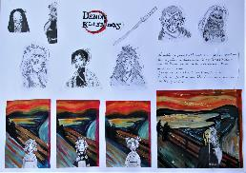 | Pilnveidojams. Ir laba ideja par Munka ekspresionistiskā simbolisma un populāro anime tēlu apvienojumu. Būtu jāturpina precizēt, kā apvienojums notiktu un kāda saistība autora izpratnē ir starp šīm parādībām. Nav minēts, kas veidos izstādes darbus. Būtu jāprecizē, kāpēc izstādē nepieciešami minētie japāņu kultūras aksesuāri. | Gandrīz labi. Daļēji uztverama izstādes iecere, jo nav izprotams , kas būs eksponātu autors, kur un kā tiks eksponēts. | Gandrīz labi. Grūti uztverama tekstuālā informācija, attēli izvietoti labi, bet nav parādīta telpas kopaina.
Inga Šteimane (1. kritērijs); Baiba Guste (2., 3. kritērijs) | Limbažu Mūzikas un mākslas skola | Artūrburga | 1 | 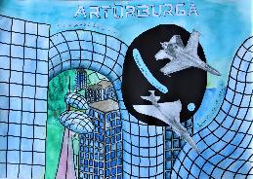 | Pilnveidojams. Ir laba sākuma ideja par pagātnes un nākotnes turēšanos kopā. Vajadzīgs izvērsums, lai saprastu izstādes materiālu un ieceri. Pēc apraksta un zīmējuma nav saprotams, kā izstādi varēs realizēt - pārāk fantastiski lielas ir ieceres bez precizējumiem, kā tās realizējamas. | Pilnveidojams. Neskaidrs izstādes ieceres attēlojums. Nav izprotams kādi būs autori, eksponāti, ekspozīcijas vieta. Ieskicēta, vēl līdz galam neizstrādāta kopējā projekta vizualizācija atbilstoši izstādes idejai vai stilistikai. | Labi. Labi uztverama attēlu un teksta laukumu kompozīcija, vienota krāsu gamma. Laba darba tehniskā kvalitāte.
Inga Šteimane (1. kritērijs); Baiba Guste (2., 3. kritērijs) | Līgatnes Mūzikas un mākslas skola | Saplūšana | 2 | 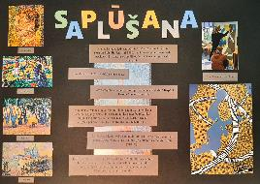 | Labi. Pieteikums personālizstādei, norādot puantilisma autorus kā iedvesmas avotu. Koncepcijā būtu jāturpina precizēt domas par redzamo, šķietamo, patieso, kas pavīd aprakstā. Būtu jāsašaurina tēma un jāprecizē, par kādu ilūziju autore gribētu runāt un kādas ir šīs ilūzijas attiecības ar realitāti. vai tās ir personīga pieredze? Vai runa ir par plašākām politiskām tendencēm? Visi koncepcijā minētie mājieni būtu jāprecizē. | Labi. Skaidri uztverama izstādes iecere, bet nav redzams ekspozīcijas veids, kā tiks eksponēti darbi. Prasmīgs kolāžas tehnikas izmantojums projekta vizualizācijā. | Izcili. Izcili un mērķtiecīgi organizēta tekstuālā informācija - tekstu hierarhija, burtveidolu izmantojums.
Inga Šteimane (1. kritērijs); Baiba Guste (2., 3. kritērijs) | Līgatnes Mūzikas un mākslas skola | Mondriāns, māksla un mākslīgais intelekts | 2 | 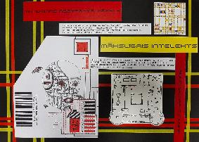 | Labi. Ar Pīta Mondriāna darbiem pamatota MI nozīme nesenā pagātnē un mūsdienās. Precīzi definēts izstādes materiāls - Pīta Mondriāna reprodukcijas un projekta autora darbi. Būtu jāprecizē interaktīvā iesaiste - kādā veidā skatītāji varēs iedarboties, kas to nodrošinās (tehniski). Tāpat izstādes konceptā varētu attīstīt mūsdienu Latvijas autoru iesaisti - piemēram, G.Gabrāns strādā ar MI savu mākslas darbu radīšanā. | Izcili. Skaidrs un izteiksmīgs izstādes ieceres attēlojums. Izstādes idejai un stilistikai atbilstoša vizualizācija. Vizuāli izteiksmīgs kolāžas tehnikas izmantojums. | Izcili. Izcili un mērķtiecīgi organizēta tekstuālā informācija Izteiksmīga, labi uztverama attēlu un teksta laukumu kompozīcija, kas vizuāli atbilst izstādes idejai. Izcila darba tehniskā kvalitāte.
Inga Šteimane (1. kritērijs); Baiba Guste (2., 3. kritērijs) | Līgatnes Mūzikas un mākslas skola | Latviskās melanholijas meklējumos | 2 | 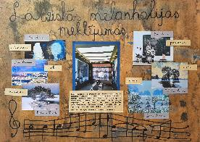 | Labi. Ja būtu tehniskais precizējums, kādā veidā izstādē domāts izlikt darbus - vai tie būtu oriģināli, vai reprodukcijas, tad projektu varētu saukt par izcilu. Ir izvēlēta tēma, definēta kāda Latvijas mākslā patiešām atrodama noskaņa, ir parādīti konkrēti autori, kas piepildītu izstādes saturu, kā arī ir domāts par atbilstošu skaņu telpā - E. Dārziņa mūziku. Tiek īstenots latviskās mentalitātes zināmu stereotipu ilustrējums, taču projekts ir labi uzbūvēts, tāpēc tas varētu dot ieguldījumu šo priekšstatu apcerēšanā, pārbaudīšanā, kritiskā izvērtējumā. Labs un precīzs vizuālais pieteikums. | Labi. Skaidri uztverams izstādes ieceres attēlojums, precīzi atlasīti darbi. Prasmīgs kolāžas tehnikas izmantojums projekta vizualizācijā. Izstādes idejai atbilstoša kopējā projekta vizualizācija. | Izcili. Izcili un mērķtiecīgi organizēta tekstuālā informācija, katram tekstam sava nokrāsa. Izteiksmīga, labi uztverama attēlu un teksta laukumu kompozīcija ar telpas vizualizāciju centrā. Izcila darba tehniskā kvalitāte.
Inga Šteimane (1. kritērijs); Baiba Guste (2., 3. kritērijs) | Mazsalacas Mūzikas un mākslas skola | Baroka mūzika | 1 | 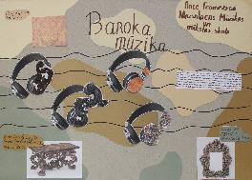 | Labi. Interesants un konsekvents pieteikums baroka stila slavinājumam mūsdienās. Tas pamatots autores pieredzē, izvēlē. Būtu jāprecizē, ko īsti nozīmē, ka “Izstāde notiks viļņotās nošu līnijās nošu mājā” - kā izprotama šī metafora. Ir dots izstādes tēls. Būtu jāattīsta izstādes tehniskais apraksts, lai būtu pārliecība, ka autore spēj savu ieceri realizēt. | Labi. Skaidri uztverama izstādes iecere, bet nav ekspozīcijas vizualizācija. Prasmīgs kolāžas tehnikas izmantojums. Izstādes idejai atbilstoša kopējā projekta vizualizācija. | Labi. Planšete nav pārāk noslogota ar vizuālo un tektuālo informāciju, tāpēc labi uztverama attēlu un teksta laukumu kompozīcija. Laba darba tehniskā kvalitāte.
Inga Šteimane (1. kritērijs); Baiba Guste (2., 3. kritērijs) | Mazsalacas Mūzikas un mākslas skola | Digitālie gredzeni | 1 | 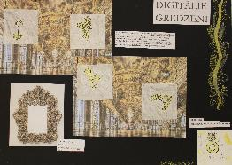 | Gandrīz labi. Izstādes iecere ir apzināti utopiska ar zināmu rezignāciju par iespējām. Domāju, ka attīstot ideju autore atrastu risinājumu, kā patiešām to, kas viņai patīk - piemēram, baroka stilā darinātus gredzenus - varētu realizēt. Koncepcijas trūkums ir tas, ka ir ziņas par to, kā tiktu eksponēti gredzenu attēli, taču nav ziņu par to, kā gredzeni rodas. vai tie ir autores darināti? Vai attēli no citu dizaineru darbiem? Tas būtu jāprecizē. Vizuālais pieteikums rāda noskānu un iedvesmas avotu, bet maz stāsta par gaidāmo ekspozīciju. | Labi. Skaidri uztverams izstādes ieceres attēlojums, bet nav izprotams kāpēc netiks eksponēti gredzeni, bet gan ekrāni. Prasmīgs kolāžas izmantojums projekta vizualizācijā. Izstādes idejai atbilstoša kopējā projekta vizualizācija. | Labi. Labi uztverama tekstuālā informācija, nav pārblīvēts ar vizuālo informāciju, bet nav izprotmasekspozīcijas veids kā tiks eksponēti ekrāni. Laba darba tehniskā kvalitāte.
Inga Šteimane (1. kritērijs); Baiba Guste (2., 3. kritērijs) | Mazsalacas Mūzikas un mākslas skola | Pļavas dzīvnieks! | 1 | 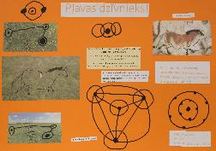 | Izcili. Viens no retajiem projektiem, kas brīvdabā piedāvā atbilstošu mākslas objektu - piemērotu apstākļiem, dabas doto apstākļu izmantošanu mākslas tēla radīšanā. Īsi, bet saprotami aprakstīta autora interese par seno civilizāciju artefaktiem. To ietekmē tiks radīts autora darbs. Atbilstoši izvēlēts mūsdienu tehnoloģiju iespēju klāsts šī projekta labākai realizācijai (droni). lai veicas! Priecē, ka autors redz iespēju darbu realizēt savā apkaimē. | Izcili. Skaidrs un izteiksmīgs izstādes ieceres attēlojums. Vizuāli izteiksmīgs kolāžas tehnikas izmantojums projekta vizualizācijā. Izstādes idejai un stilistikai atbilstoša kopējā projekta vizualizācija. | Labi. Labi uztverama tekstuālā informācija un labi uztverama attēlu un teksta laukumu kompozīcija. Darba tehniskā kvalitāte varēja būt kārtīgāk un precīzāk izvietota tekstuālā informācija.
Inga Šteimane (1. kritērijs); Baiba Guste (2., 3. kritērijs) | Mālpils Mūzikas un mākslas skola | Pilnais tukšums | 3 | 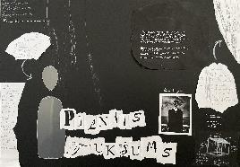 | Izcili. Precīzs iedvesmas avota apraksts, precīzs savu izjūtu definējums. Precīzs jaunā objekta plānojums un apraksts. Izvēlētā tēma ir plaša un intuitīvi tverta, taču autori nepārspīlē savu iespēju un grib mēģināt dot kādu ieguldījumu situācijas uzlabojumā, kā var spriest pēc apraksta, globālā mērogā. Tā ir iedvesmojoša vēlme un šīs ideālisma pozīcijas ir ļoti svarīgas mākslas darbu veidošanā. Objekta tehniskais risinājums ir stiklā, kas ir sarežģīts materiāls, bet projekts rada iespaidu, ka varētu tikt sasniegts pārliecinošs rezultāts. | Izcili. Skaidrs un izteiksmīgs izstādes ieceres attēlojums. Vizuāli izteiksmīgs kolāžas tehnikas izmantojums un izstādes stilistikai atbilstoša atbilstoša kopējā projekta vizualizācija | Labi.Visupār labi uztverama tekstuālā informācija, bet ar zīmuli veidotais teksts ir grūtāk salasāms. Labi uztverama attēlu un teksta laukumu kompozīcija. Laba darba tehniskā kvalitāte.
Inga Šteimane (1. kritērijs); Baiba Guste (2., 3. kritērijs) | Mālpils Mūzikas un mākslas skola | Dabīgie audi | 2 | 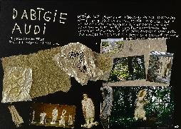 | Izcili. Viens no labākajiem grupas izstādes piedāvājumiem konkursa ietvaros. Ir nosaukti visi izstādes dalībnieki, pieteicējs ir sapratis savu kuratora lomu, ir raksturota mākslinieku izvēle, norādot uz materiāliem un tehnikām, kā arī stilistiku, kādā katrs autors strādā. Ir veidota izstādes autoru grupa, kuru raksturo savstarpējas kuratora pamanītas plastiskās attiecības. Īpaša loma ir O. Skaraiņa tēlniecībai un radošajai “virtuvei” šī koncepta tapšanā. Labi izvēlēta izstādes vieta, redzama izpratne par tehnisko producēšanu. Izstādes pieteikumā fascinē pietuvinātais un pētnieciskais skats uz pasauli, lietām. Ir kuratora sapratne par materiāliem, to iedarbību uz uztveri. Par formu. | Gandrīz labi. Daļēji uztverama izstādes iecere, kā izstādes nosaukums savietojams ar eksponētiem darbiem un nav izprotams kā darbi tiks eksponēti. | Labi. Labi uztverama tekstuālā informācija un uzteicams, ka izmantoti dažādi materiāli un labi uztverama attēlu un teksta laukumu kompozīcija. Laba darba tehniskā kvalitāte.
Inga Šteimane (1. kritērijs); Baiba Guste (2., 3. kritērijs) | Ropažu mūzikas un mākslas skola Rodenpois | Personālizstāde "Luīzes Labirints" | 1 |  | Labi. lieliska izstādes ideja un paskaidrojums, kas balstīts autores pieredzē. Labirints ir populārs simbols, tāpēc tas nedaudz atņem uzmanību no autores tēliem. Ar laiku mākslinieki to saprot - lieli simboli ir konkurētspējīgi un pašpietiekami, tāpēc ir rūpīgi jāizraugās, vai konkrētajā gadījumā simbols nepieciešams. Būtu labi precizēt autores darba materiālus un tehnikas aprakstā, no vizuālā pieteikuma ir skaidrs, ka tie varētu būt zīmējumi, bet labirinta centrā - objekts. | Labi. Skaidri uztverama izstādes iecere, lai gan to,ka labirints būs veidots no akmeņiem, māliem u.c. tā vizualizācijā nav redzams. Prasmīgs kolāžas tehnikas izmantojums Izstādes stilistikai atbilstoša kopējā projekta vizualizācija. | Izcili. Mērķtiecīgi organizēta tekstuālā informācija un izteiksmīga, labi uztverama attēlu un teksta laukumu kompozīcija, kurai palīdz psihodēliskais fons. Izcila darba tehniskā kvalitāte.
Inga Šteimane (1. kritērijs); Baiba Guste (2., 3. kritērijs) | Ropažu mūzikas un mākslas skola Rodenpois | Izstāde "Vārds" | 3 |  | Izcili. Izstādes koncepts pamatojas gan mākslas vēstures vērojumā, gan ikdienas vērojumā un ir atrasts kopsaucējs - cilvēka radītu vērtību atribūcija, attiecināmība uz konkrētu personu, tādejādi izceļot personas ieguldījumu civilizācijas vēsturē. Ir atrasts arī perfekts tehniskais izstādes risinājums - telpa ar darbiem un telpa ar vārdiem. Attiecības starp artefaktiem un personu vārdiem ir kultūras un identitātes pamats. Šim projektam ir izdevies uzskatāmi parādīt kādu globālu, visuresošu kultūras veidošanās struktūru. Likt aizdomāties par šo struktūru. Bez lieka patosa šis projekts norāda uz cilvēka svarīgumu, uz ieguldījumiem, kurus lietojam ikdienā, nedomājot, kā tie radušies. Projekts apliecina reizē cilvēka trauslumu un spēku. Cilvēcisko sasniegumu nepārtrauktības svarīgumu - mēs turpinām cits citu, pat, ja reizēm nezinām sava iedvesmas avota vārdu. Lieliska ideja. Lai veicas. | Izcili. Ļoti interesanta izstādes ideja. Skaidrs un izteiksmīgs izstādes ieceres attēlojums. Vizuāli izteiksmīgs kolāžas tehnikas izmantojums projekta vizualizācijā. Izstādes idejai par aizmirstību atbilstoša ekspozīcijas vieta - aizmirsta ēka. | Izcili. Mērķtiecīgi organizēta tekstuālā informācija un labi uztverama attēlu un teksta laukumu kompozīcija. Izcila darba tehniskā kvalitāte.

